INTEGRANTES
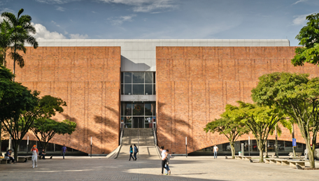
Integrantes
Jose Simón Atehortua Amaya
José Manuel Camargo Hoyos
Jose David Valencia Calle
Sebastian Diaz Gomez
Juan Esteban Pavas González

